User Story 1 Petugas
1. User Story: US-1004. Sebagai Petugas, saya ingin dapat melihat daftar laporan pengaduan.
Test Case ID | Test Scenario | Test Steps | Test Data | Expected Result | Actual Result | Pass/Fail
US1004-TC1 | Petugas melihat daftar pengaduan yang ada | 1. Petugas login ke sistem 2. Petugas masuk ke halaman Daftar Pengaduan 3. Sistem menampilan daftar pengaduan yang masuk | Sistem mengambil data dari tabel pengaduan | Sistem menampilkan daftar pengaduan yang dibuat oleh masyarakat | 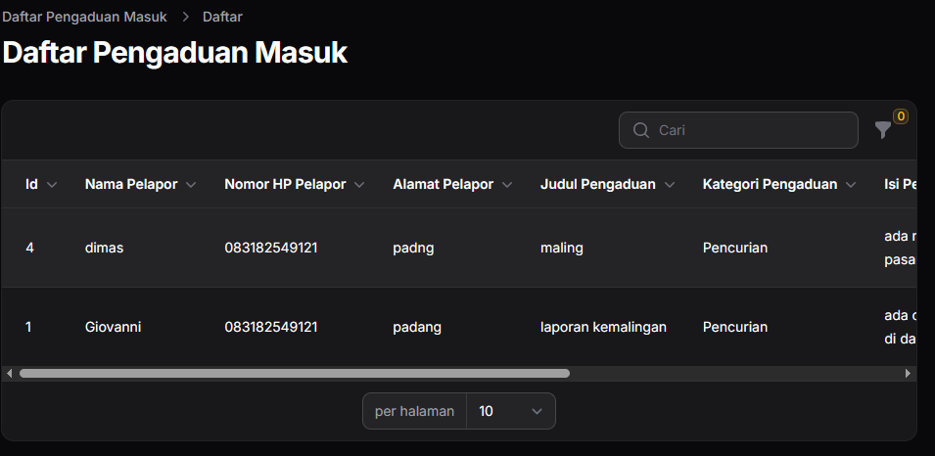 | Pass

2. User Story: US-1101. Sebagai Petugas, saya ingin dapat memberikan tanggapan terhadap laporan pengaduan.
Test Case ID | Test Scenario | Test Steps | Test Data | Expected Result | Actual Result | Pass/Fail
US1101-TC1 | Petugas memberikan tanggapan terhadap pengaduan dari pengguna | 1. Masuk ke halaman Daftar Pengaduan 2. Pilih pengaduan yang ingin ditanggapi 3. Klik tombol Beri Tanggapan 4. Sistem menampilkan form tanggapan 5. Isi tanggapan 6. Klik tombol Kirim | isi_tanggapan = terimakasih telah melapor | Tanggapan pengaduan berhasil dikirim |  | Pass

3. User Story: US-1102. Sebagai Petugas, saya ingin dapat memperbarui tanggapan terhadap laporan pengaduan jika diperlukan.
Test Case ID | Test Scenario | Test Steps | Test Data | Expected Result | Actual Result | Pass/Fail
US1102-TC1 | Petugas ingin mengedit tanggapan pada pengaduan pengguna | 1. Masuk ke halaman Daftar Pengaduan 2. Pilih pengaduan dengan tanggapan yang ingin diedit 3. Klik tombol Edit Tanggapan 4. Sistem menampilkan form dengan isi tanggapan sebelumnya 5. Petugas mengubah isi tanggapan 6. Klik tombol Simpan Perubahan | isi_tanggapan = terimakasih telah melapor | Tanggapan pengaduan berhasil diperbarui |  | Pass

4. User Story: US-1103. Sebagai Petugas, saya ingin dapat menghapus tanggapan pengaduan jika terjadi kesalahan.
Test Case ID | Test Scenario | Test Steps | Test Data | Expected Result | Actual Result | Pass/Fail
US1103-TC1 | Petugas ingin menghapus tanggapan pada pengaduan pengguna | 1. Petugas masuk ke halaman Daftar Pengaduan. 2. Petugas memilih pengaduan dengan tanggapan yang ingin dihapus. 3. Petugas mengklik tombol Hapus Tanggapan. 4. Sistem menampilkan konfirmasi penghapusan. 5. Petugas mengonfirmasi penghapusan. | Sistem menghapus data dari database | 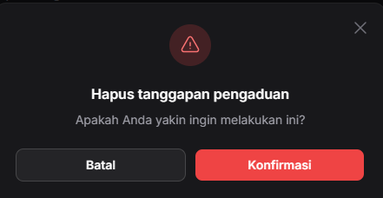 Tanggapan pengaduan berhasil dihapus |  | Pass

5. User Story: US-1111. Sebagai Petugas, saya ingin dapat memberikan tanggapan terhadap kritik dan saran.
Test Case ID | Test Scenario | Test Steps | Test Data | Expected Result | Actual Result | Pass/Fail
US1111-TC1 | Petugas memberikan tanggapan terhadap kritik/saran | 1. Petugas masuk ke halaman Kritik & Saran 2. Klik Beri Tanggapan pada item terpilih 3. Isi dan kirim form tanggapan | tanggapan = terima kasih atas masukanya | Sistem menyimpan tanggapan dan menampilkan pesan sukses "Tanggapan berhasil dikirim." |  | Pass

6. User Story: US-1112. Sebagai Petugas, saya ingin dapat memperbarui tanggapan terhadap kritik dan saran jika diperlukan.
Test Case ID | Test Scenario | Test Steps | Test Data | Expected Result | Actual Result | Pass/Fail
US1112-TC1 | Petugas ingin memperbarui tanggapan terhadap kritik/saran | 1. Petugas masuk ke halaman Kritik & Saran 2. Klik Tanggapan yang ingin diperbarui 3. Isi dan kirim form tanggapan | tanggapan = terima kasih atas masukanya | Sistem memperbarui tanggapan dan menampilkan pesan sukses "Tanggapan berhasil diperbarui." | 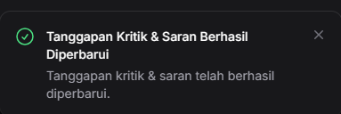 | Pass

8. User Story: US-1113. Sebagai Petugas, saya ingin dapat menghapus tanggapan kritik dan saran jika terjadi kesalahan.
Test Case ID | Test Scenario | Test Steps | Test Data | Expected Result | Actual Result | Pass/Fail
US1113-TC1 | Petugas menghapus tanggapan kritik/saran | 1. Petugas masuk ke halaman Kritik & Saran 2. Klik Hapus Tanggapan pada item tertentu 3. Konfirmasi penghapusan | Sistem menghapus data dari database | Sistem menghapus tanggapan dan menampilkan pesan sukses "Tanggapan berhasil dihapus." | 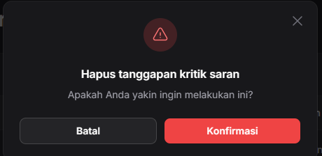 | Pass

8. User Story: US-1121. Sebagai Petugas, saya ingin dapat memberikan tanggapan terhadap aspirasi.
Test Case ID | Test Scenario | Test Steps | Test Data | Expected Result | Actual Result | Pass/Fail
US1121-TC1 | Petugas memberikan tanggapan terhadap aspiras | 1. Petugas masuk ke halaman Daftar Aspirasi 2. Klik Beri Tanggapan pada aspirasi 3. Isi dan kirim form tanggapan | tanggapan = terima kasih atas aspirasinya | Sistem menyimpan tanggapan dan menampilkan pesan sukses "Tanggapan berhasil dikirim." |  | Pass

9. User Story: US-1122. Sebagai Petugas, saya ingin dapat memperbarui tanggapan terhadap aspirasi jika diperlukan.
Test Case ID | Test Scenario | Test Steps | Test Data | Expected Result | Actual Result | Pass/Fail
US1122-TC1 | Petugas mengedit tanggapan terhadap aspirasi | 1. Masuk ke halaman Daftar Aspirasi 2. Klik Edit Tanggapan pada aspirasi 3. Ubah dan simpan isi tanggapan | tanggapan = terima kasih atas aspirasinya | Sistem menyimpan perubahan dan menampilkan pesan sukses "Tanggapan berhasil diperbarui." |  | Pass

10. User Story: US-1123. Sebagai Petugas, saya ingin dapat menghapus tanggapan aspirasi jika terjadi kesalahan.
Test Case ID | Test Scenario | Test Steps | Test Data | Expected Result | Actual Result | Pass/Fail
US1123-TC1 | Petugas menghapus tanggapan terhadap aspirasi | 1. Masuk ke halaman Daftar Aspirasi 2. Klik Hapus Tanggapan pada aspirasi 3. Konfirmasi penghapusan | Sistem menghapus data dari database | Sistem menghapus tanggapan dan menampilkan pesan sukses "Tanggapan berhasil dihapus." | 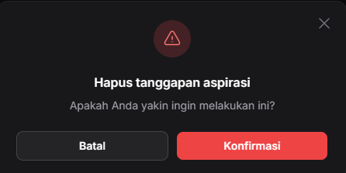 | Pass

11. User Story: US-1131. Sebagai Petugas, saya ingin dapat memberikan tanggapan terhadap kehilangan yang masuk.
Test Case ID | Test Scenario | Test Steps | Test Data | Expected Result | Actual Result | Pass/Fail
US1131-TC1 | Petugas memberikan tanggapan pada formulir kehilangan | 1. Masuk ke Daftar Formulir Kehilangan 2. Klik Beri Tanggapan 3. Isi dan kirim formulir tanggapan | tanggapan = baik laporan anda akan segera kami proses | Tanggapan tersimpan dan sistem menampilkan pesan "Tanggapan berhasil dikirim." |  | Pass

12. User Story: US-1132. Sebagai Petugas, saya ingin dapat memperbarui tanggapan terhadap kehilangan jika diperlukan.
Test Case ID | Test Scenario | Test Steps | Test Data | Expected Result | Actual Result | Pass/Fail
US1132-TC1 | Petugas mengedit tanggapan pada formulir kehilangan | 1. Masuk ke Daftar Formulir Kehilangan 2. Klik Edit Tanggapan 3. Ubah isi tanggapan dan simpan | tanggapan = baik laporan anda akan segera kami proses | Sistem menyimpan perubahan dan menampilkan pesan "Tanggapan berhasil diperbarui." |  | Pass

13. User Story: US-1133. Sebagai Petugas, saya ingin dapat menghapus tanggapan kehilangan jika terjadi kesalahan.
Test Case ID | Test Scenario | Test Steps | Test Data | Expected Result | Actual Result | Pass/Fail
US1133-TC1 | Petugas menghapus tanggapan pada formulir kehilangan | 1. Masuk ke Daftar Formulir Kehilangan 2. Klik Hapus Tanggapan 3. Konfirmasi penghapusan | Sistem menghapus data dari database | Sistem menghapus tanggapan dan menampilkan pesan "Tanggapan berhasil dihapus." | 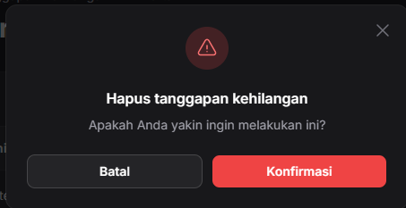 | Pass

14. User Story: US-1141. Sebagai Petugas, saya ingin dapat memberikan tanggapan terhadap keramaian yang masuk.
Test Case ID | Test Scenario | Test Steps | Test Data | Expected Result | Actual Result | Pass/Fail
US1141-TC1 | Petugas memberikan tanggapan pada izin keramaian | 1. Masuk ke Daftar Izin Keramaian 2. Klik Beri Tanggapan 3. Isi dan kirim formulir tanggapan | tanggapan = baik laporan anda akan segera kami proses dan akan kami hubungi lagi | Sistem menyimpan tanggapan dan menampilkan pesan "Tanggapan berhasil dikirim." |  | Pass

15. User Story: US-1142. Sebagai Petugas, saya ingin dapat memperbarui tanggapan terhadap keramaian jika diperlukan.
Test Case ID | Test Scenario | Test Steps | Test Data | Expected Result | Actual Result | Pass/Fail
US1142-TC1 | Petugas mengedit tanggapan pada izin keramaian | 1. Masuk ke Daftar Izin Keramaian 2. Klik Edit Tanggapan pada izin terkait 3. Ubah isi dan simpan | tanggapan = baik laporan anda akan segera kami proses dan akan kami hubungi lagi | Sistem memperbarui tanggapan dan menampilkan pesan "Tanggapan berhasil diperbarui." |  | Pass

16. User Story: US-1143. Sebagai Petugas, saya ingin dapat menghapus tanggapan keramaian jika terjadi kesalahan.
Test Case ID | Test Scenario | Test Steps | Test Data | Expected Result | Actual Result | Pass/Fail
US1143-TC1 | Petugas menghapus tanggapan pada izin keramaian | 1. Masuk ke Daftar Izin Keramaian 2. Klik Hapus Tanggapan pada izin terkait 3. Konfirmasi hapus | Sistem menghapus data dari database | Sistem menghapus tanggapan dan menampilkan pesan "Tanggapan berhasil dihapus." | 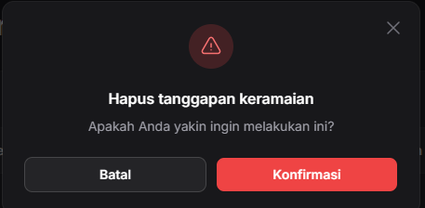 | Pass

17. User Story: US-1204. Sebagai Petugas, saya ingin dapat melihat daftar kritik dan saran yang masuk.
Test Case ID | Test Scenario | Test Steps | Test Data | Expected Result | Actual Result | Pass/Fail
US1204-TC1 | Petugas ingin melihat daftar kritik dan saran yang masuk | 1. Petugas masuk ke halaman Daftar Kritik dan Saran 2. Sistem menampilkan daftar data | Sistem mengabil data dari tabel kritik saran | Daftar kritik dan saran ditampilkan sesuai data | 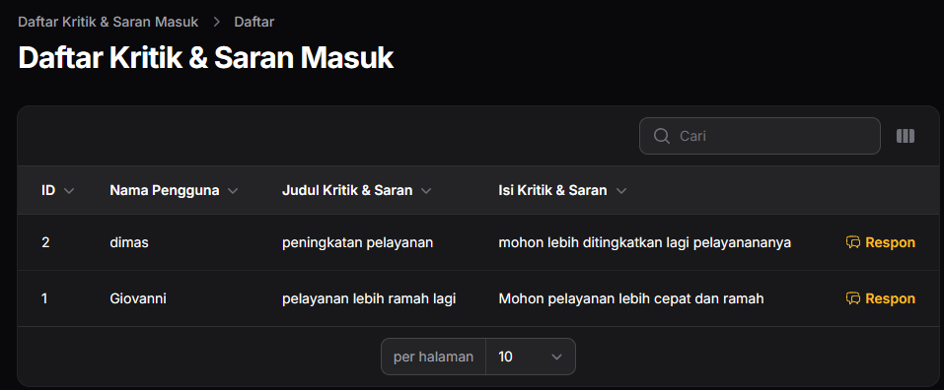 | Pass

18. User Story: US-1304. Sebagai Petugas, saya ingin dapat melihat daftar aspirasi yang masuk.
Test Case ID | Test Scenario | Test Steps | Test Data | Expected Result | Actual Result | Pass/Fail
US1304-TC1 | Petugas ingin melihat daftar aspirasi yang masuk | 1. Petugas masuk ke halaman Daftar Formulir Kehilangan 2. Sistem menampilkan daftar data | Sistem mengambil data dari tabel aspirasi | Daftar aspirasi ditampilkan sesuai data | 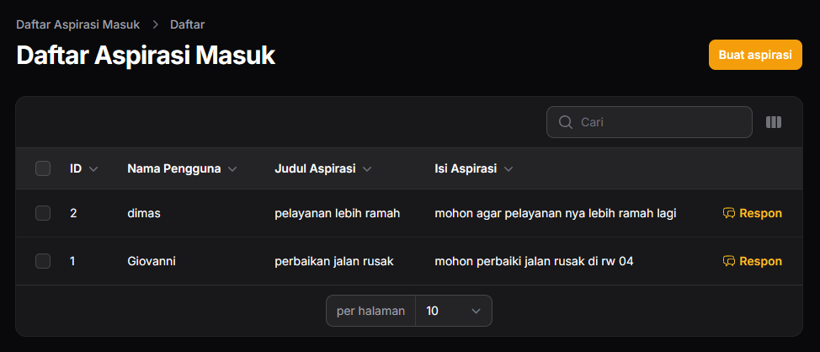 | Pass

19. User Story: US-1404. Sebagai Petugas, saya ingin dapat melihat daftar izin keramaian yang masuk.
Test Case ID | Test Scenario | Test Steps | Test Data | Expected Result | Actual Result | Pass/Fail
US1404-TC1 | Petugas ingin melihat daftar izin keramaian yang masuk | 1. Petugas masuk ke halaman Daftar Izin Keramaian 2. Sistem menampilkan daftar data | Sistem mengambil data dari tabel keramaian | Daftar izin keramaian ditampilkan sesuai data | 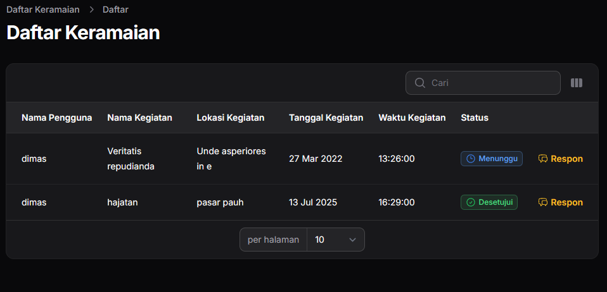 | Pass

20. User Story: US-1504. Sebagai Petugas, saya ingin dapat melihat daftar surat kehilangan yang masuk.
Test Case ID | Test Scenario | Test Steps | Test Data | Expected Result | Actual Result | Pass/Fail
US1504-TC1 | Petugas ingin melihat daftar surat kehilangan yang masuk | 1. Petugas masuk ke halaman Daftar Aspirasi 2. Sistem menampilkan daftar data | Sistem mengambil data dari tabel kehilangan | Daftar formulir kehilangan ditampilkan sesuai data | 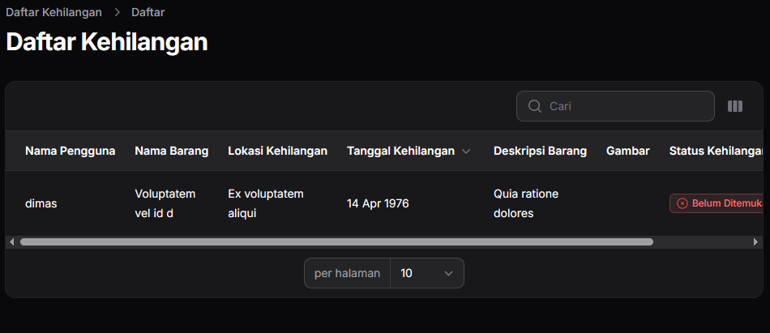 | Pass

21. User Story: US-1601. Sebagai Petugas, saya ingin dapat menambahkan berita terbaru yang beredar, sehingga masyarakat dapat mengetahui informasi terkini.
Test Case ID | Test Scenario | Test Steps | Test Data | Expected Result | Actual Result | Pass/Fail
US1601-TC1 | Petugas menambahkan berita baru | 1. Masuk ke halaman Kelola Berita 2. Klik Tambah Berita 3. Isi data berita dan klik Simpan | Judul: "Berita A", Isi: "Isi berita A", Gambar: valid.jpg | Sistem memvalidasi, menyimpan berita, dan menampilkan pesan "Berita berhasil ditambahkan." |  | Pass

22. User Story: US-1602. Sebagai Petugas, saya ingin dapat mengedit berita yang telah dipublikasikan.
Test Case ID | Test Scenario | Test Steps | Test Data | Expected Result | Actual Result | Pass/Fail
US1602-TC1 | Petugas mengedit berita | 1. Masuk ke halaman Kelola Berita 2. Klik Edit pada berita tertentu 3. Ubah data dan klik Simpan | Judul: "Berita A", Isi: "Isi berita A", Gambar: valid.jpg | Sistem menyimpan perubahan dan menampilkan pesan "Berita berhasil diperbarui." |  | Pass

23. User Story: US-1603. Sebagai Petugas, saya ingin dapat menghapus berita yang sudah tidak relevan.
Test Case ID | Test Scenario | Test Steps | Test Data | Expected Result | Actual Result | Pass/Fail
US1603-TC1 | Petugas menghapus berita | 1. Masuk ke halaman Kelola Berita 2. Klik Hapus pada berita tertentu 3. Konfirmasi hapus | Sistem menghapus data dari database | Sistem menghapus berita dan menampilkan pesan "Berita berhasil dihapus." | 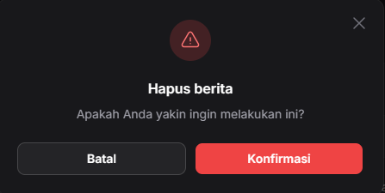 | Pass

24. User Story: US-1701. Sebagai Petugas, saya ingin dapat menambahkan informasi tentang Polsek, dan BNN, sehingga Masyarakat dapat mengetahui layanan yang tersedia.
Test Case ID | Test Scenario | Test Steps | Test Data | Expected Result | Actual Result | Pass/Fail
US1701-TC1 | Petugas menambahkan profil Polsek | 1. Masuk ke halaman Profil 2. Klik Tambah Profil 3. Isi informasi dan klik Simpan | Judul: "Polsek Pauh", alamat: "padang", kontak: "polsekpadang@info.com, deskripsi: "deskripsi berita", Gambar: valid.jpg | Sistem menyimpan data dan menampilkan pesan "Profil Polsek berhasil ditambahkan." |  | Pass

25. User Story: US-1702. Sebagai Petugas, saya ingin dapat memperbarui informasi dalam profil.
Test Case ID | Test Scenario | Test Steps | Test Data | Expected Result | Actual Result | Pass/Fail
US1702-TC1 | Petugas mengedit profil Polsek | 1. Masuk ke halaman Profil 2. Klik Edit pada data yang dipilih 3. Ubah data dan klik Simpan | Judul: "Polsek Pauh", alamat: "padang", kontak: "polsekpadang@info.com, deskripsi: "deskripsi berita", Gambar: valid.jpg | Sistem memperbarui data dan menampilkan pesan "Profil Polsek berhasil diperbarui." |  | Pass

26. User Story: US-1703. Sebagai Petugas, saya ingin dapat menghapus informasi dalam profil yang sudah tidak relevan.
Test Case ID | Test Scenario | Test Steps | Test Data | Expected Result | Actual Result | Pass/Fail
US1703-TC1 | Petugas menghapus profil Polsek | 1. Masuk ke halaman Profil 2. Klik Hapus pada data 3. Konfirmasi penghapusan | Sistem menghapus data dari database | Sistem menghapus data dan menampilkan pesan "Profil Polsek berhasil dihapus." | 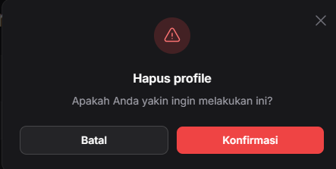 | Pass

27. User Story: US-1804. Sebagai Petugas, saya ingin dapat melihat daftar akun yang sudah terdaftar.
Test Case ID | Test Scenario | Test Steps | Test Data | Expected Result | Actual Result | Pass/Fail
US1804-TC1 | Petugas melihat daftar akun pengguna yang terdaftar | 1. Petugas login ke sistem 2. Masuk ke halaman Manajemen Akun 3. Sistem menampilkan daftar akun | Sistem mengambil data dari tabel user | Daftar akun pengguna tampil lengkap sesuai data di database | 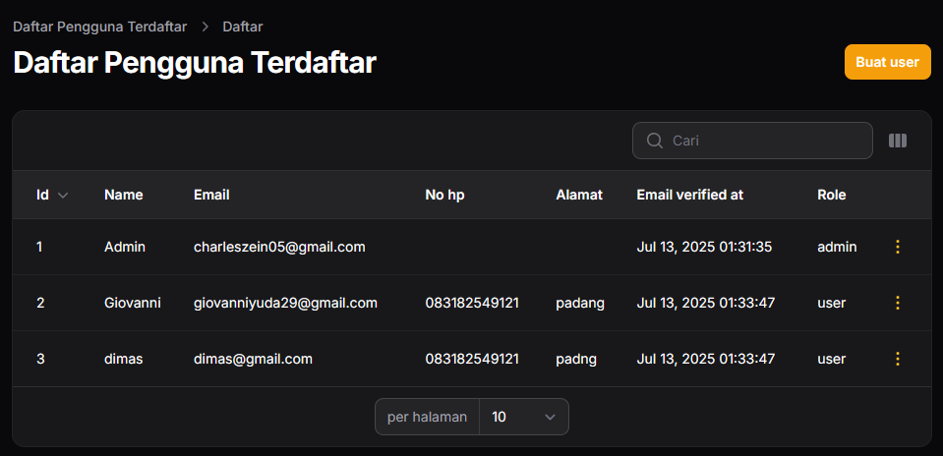 | Pass

28. User Story: US-1901. Sebagai Petugas, saya ingin dapat menambahkan kategori pengaduan, sehingga masyarakat dapat memilih pengaduan yang ingin dilakukan.
Test Case ID | Test Scenario | Test Steps | Test Data | Expected Result | Actual Result | Pass/Fail
US1901-TC01 | Petugas menambahkan kategori pengaduan (valid) | 1. Petugas mengklik tombol Tambah Kategori 2. Petugas menambahkan kategori pengaduan 3. Petugas menekan tombol Simpan | Nama Kategori: Kriminal Deskripsi: Kriminal dalam berbagai hal | Sistem menampilkan pesan sukses "v created" |  | Pass
US1901-TC02 | Petugas menambahkan kategori pengaduan tanpa mengisi data di formulir (tidak valid) | 1. Petugas mengklik tombol Tambah Kategori 2. Petugas tidak mengisi data apapun 3. Petugas menekan tombol Simpan | - | Sistem menampilkan pesan pemberitahuan "please fill in the field" |  | Pass

29. User Story: US-1902. Sebagai Petugas, saya ingin dapat mengupdate kategori pengaduan.
Test Case ID | Test Scenario | Test Steps | Test Data | Expected Result | Actual Result | Pass/Fail
US1902-TC01 | Petugas mengedit kategori pengaduan (valid) | 1. Petugas memilih kategori yang ingin diedit 2. Petugas mengklik tombol Edit 3. Petugas mengubah informasi yang diperlukan 4. Petugas menyimpan perubahan | Nama Kategori: Kekerasan Deskripsi: Kekerasan dalam berbagai hal | Sistem menampilkan pesan sukses "v category updated" |  | Pass

30. User Story: US-1903. Sebagai Petugas, saya ingin dapat menghapus kategori pengaduan yang sudah tidak relevan.
Test Case ID | Test Scenario | Test Steps | Test Data | Expected Result | Actual Result | Pass/Fail
US1903-TC01 | Petugas menghapus kategori pengaduan | 1. Petugas masuk ke halaman Kelola Kategori Pengaduan 2. Petugas memilih kategori yang ingin dihapus 3. Petugas mengklik tombol Hapus 4. Petugas mengonfirmasi penghapusan | Sistem menghapus data dari database | Sistem menampilkan pesan sukses "Kategori berhasil dihapus" | 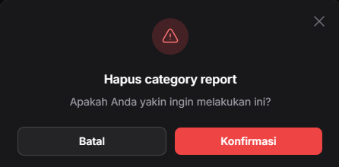 | Pass

User Story 2 Login - Register
1. User Story: US-2001. Sebagai User, saya ingin dapat melakukan registrasi untuk mendapatkan akun, sehingga saya dapat menggunakan sistem.
Test Case ID | Test Scenario | Test Steps | Test Data | Expected Result | Actual Result | Pass/Fail
US2001-TC01 | Pengguna melakukan registrasi dengan mengisi form register menggunakan data yang valid | 1. Pengguna membuka halaman Registrasi. 2. Pengguna mengisi data. 3. Pengguna menekan tombol Daftar | Name: Yoliza Email: leoniza@gmail.com Password: 12345678 Confirm Password: 12345678 No HP: 089506823612 Alamat: Padang | Sistem menampilkan halaman dashboard | 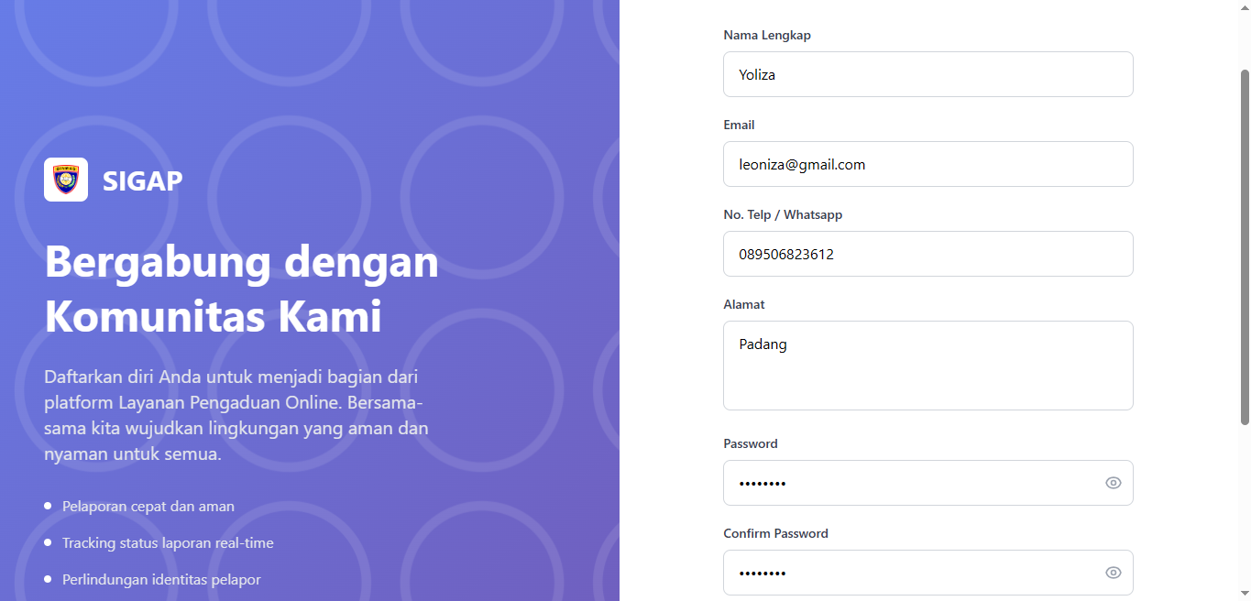 | Pass
US2001-TC02 | Pengguna melakukan registrasi dengan mengisi form register menggunakan data yang valid, kecuali bagian password (tidak valid). | 1. Pengguna membuka halaman Registrasi. 2. Pengguna mengisi data. 3. Pengguna menekan tombol Daftar | Name: Yoliza Email: leoniza@gmail.com Password: 123 Confirm Password: 123 No HP: 089506823612 Alamat: Padang | Sistem menampilkan pesan kesalahan "The password field must be at least 8 characters." | 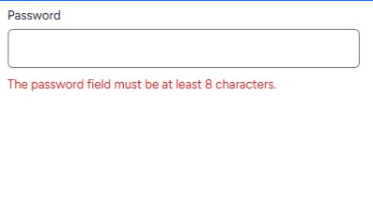 | Pass

2. User Story: US-2002. Sebagai User, saya ingin dapat masuk ke sistem dengan memasukkan email dan password, sehingga saya dapat menggunakan sistem.
Test Case ID | Test Scenario | Test Steps | Test Data | Expected Result | Actual Result | Pass/Fail
US2002-TC01 | Pengguna melakukan login dengan mengisi data yang valid | 1. Pengguna membuka halaman Login. 2. Pengguna mengisi email/username dan kata sandi. 3. Pengguna menekan tombol Login | Email/username: dimas@gmail.com Password: 12345678 | Sistem menampilkan halaman dashboard | 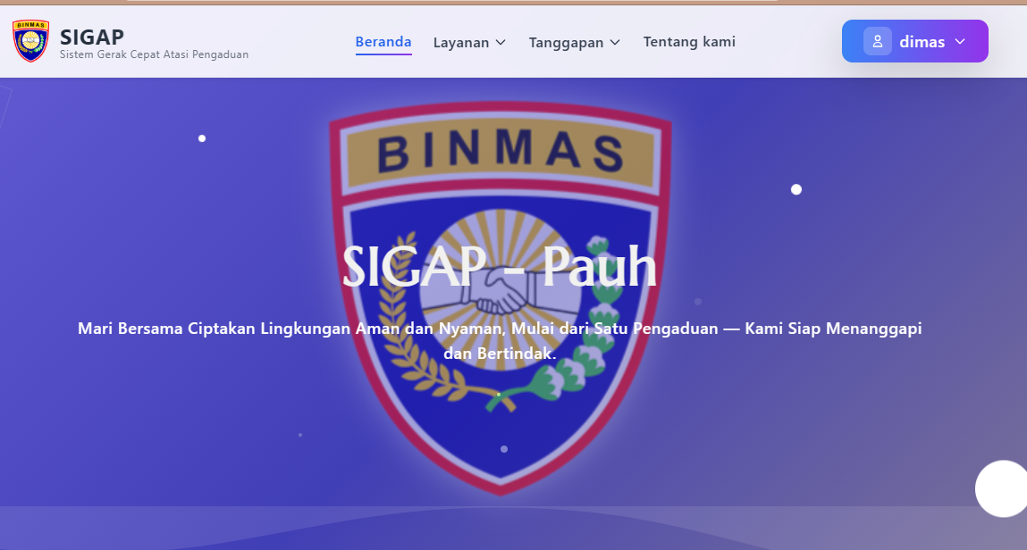 | Pass
US2002-TC02 | Pengguna melakukan login menggunakan data yang valid, kecuali bagian password (tidak valid). | 1. Pengguna membuka halaman Login. 2. Pengguna mengisi email/username dan kata sandi. 3. Pengguna menekan tombol Login | Email/username: dimas@gmail.com Password: 123 | Sistem menampilkan pesan kesalahan "Email atau Kata sandi yang Anda masukkan salah." | 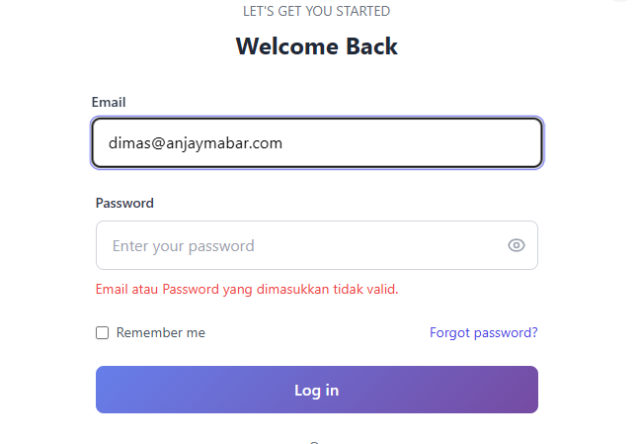 | Pass

3. User Story: US-2003. Sebagai User, saya ingin dapat keluar dari sistem, sehingga saya dapat menghentikan sesi penggunaan sistem.
Test Case ID | Test Scenario | Test Steps | Test Data | Expected Result | Actual Result | Pass/Fail
US2003-TC01 | Pengguna melakukan logout dari sistem | 1. Pengguna membuka menu profil 2. Pengguna memilih tombol Logout 3. Sistem mengarahkan ke halaman login | Akun sudah login | Sistem menghapus sesi aktif dan menampilkan halaman landing page | 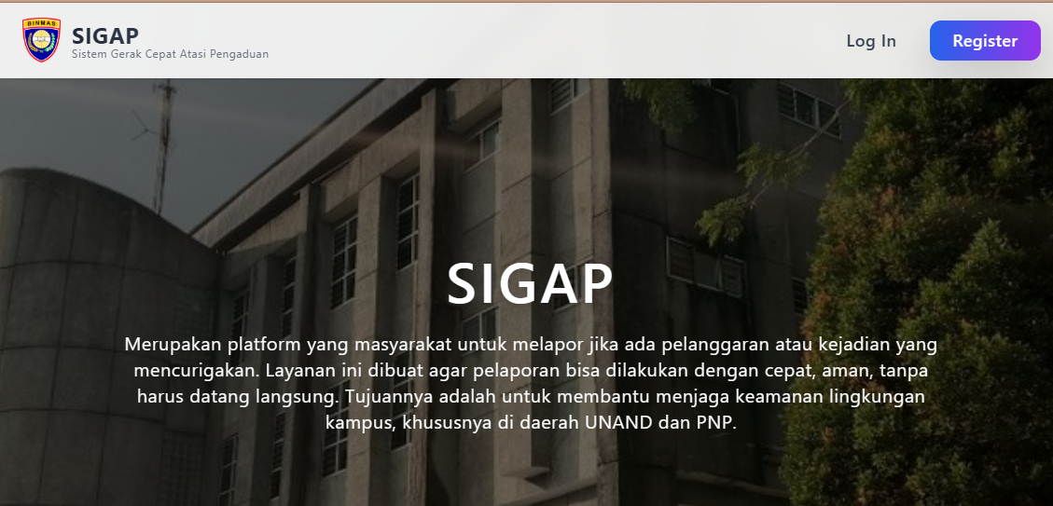 | Pass

User Story 3 Masyarakat
1. User Story: US-3004. Sebagai Masyarakat, saya ingin dapat melihat kategori pengaduan, sehingga saya dapat memilih kategori sesuai dengan pengaduan yang akan dilaporkan.
Test Case ID | Test Scenario | Test Steps | Test Data | Expected Result | Actual Result | Pass/Fail
US3004-TC01 | Mayarakat melihat kategori pengaduan | 1. Masyarakat membuka halaman Formulir Pengaduan 2. Masyarakat mengklik field kategori pengaduan | Sistem mengambil data dari tabel kategori pengaduan | Sistem menampilkan daftar kategori yang tersedia | 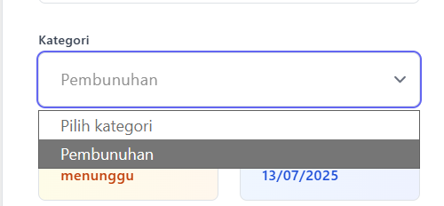 | Pass

2. User Story: US-3103. Sebagai Masyarakat, saya ingin dapat membuat laporan pengaduan, sehingga saya dapat melaporkan kejadian kepada kepolisian.
Test Case ID | Test Scenario | Test Steps | Test Data | Expected Result | Actual Result | Pass/Fail
US3103-TC01 | Masyarakat ingin membuat pengaduan | 1. Masyarakat membuka halaman Buat Pengaduan 2. Sistem menampilkan formulir 3. Masyarakat mengisi formulir 4. Klik Kirim 5. Sistem validasi | judul: "laporan kemalingan" isi: "ada orang maling" | Sistem menampilkan pesan "Pengaduan berhasil dikirim" dan data tersimpan | 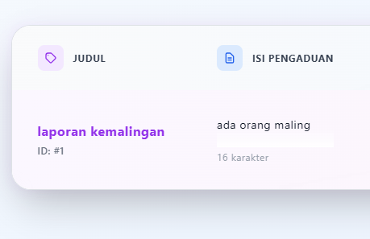 | Pass
US3103-TC02 | Masyarakat ingin membuat pengaduan dan mengosongkan isi pengaduan | 1. Masyarakat membuka halaman Buat Pengaduan 2. Sistem menampilkan formulir 3. Masyarakat mengisi formulir 4. Klik Kirim 5. Sistem validasi | judul: "laporan kemalingan" | Sistem menampilkan pesan eror "Isi bidang ini" | 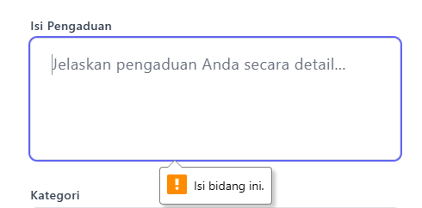 | Pass

3. User Story: US-3102. Sebagai Masyarakat, saya ingin dapat memperbarui atau mengubah laporan pengaduan
Test Case ID | Test Scenario | Test Steps | Test Data | Expected Result | Actual Result | Pass/Fail
US3102-TC01 | Masyarakat mengedit pengaduan yang dikirim | 1. Masyarakat masuk ke Daftar Pengaduan 2. Pilih pengaduan 3. Sistem tampilkan form dengan data awal 4. Masyarakat ubah data 5. Klik Simpan Perubahan | judul: "laporan kemalingan" isi: "ada orang maling di daerah padang" | Sistem menampilkan pesan "Pengaduan berhasil diperbarui" dan data diperbarui | 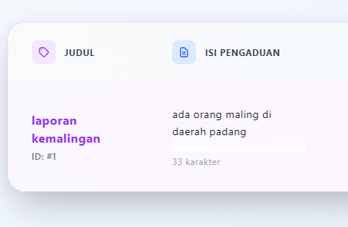 | Pass
US3102-TC02 | Masyarakat mengedit pengaduan yang dikirim dengan mengosongkan isi | 1. Masyarakat masuk ke Daftar Pengaduan 2. Pilih pengaduan 3. Sistem tampilkan form dengan data awal 4. Masyarakat ubah data 5. Klik Simpan Perubahan | judul: "laporan kemalingan" | Sistem menampilkan pesan eror "Isi bidang ini" |  | Pass

4. User Story: US-3201. Sebagai Masyarakat, saya ingin dapat mengisi formulir izin keramaian, sehingga saya dapat membuat surat izin keramaian.
Test Case ID | Test Scenario | Test Steps | Test Data | Expected Result | Actual Result | Pass/Fail
US3201-TC01 | Masyarakat mengajukan permohonan izin keramaian | 1. Masyarakat masuk ke halaman Formulir Keramaian 2. Sistem menampilkan form 3. Masyarakat isi data 4. Klik Ajukan Permohonan | nama_acara: "pesta hajatan" lokasi_acara: "limau manis" tanggal_acara:"10/07/2025" waktu_acara:"08.00 sd selesai" | Sistem menampilkan pesan sukses: "Permohonan izin keramaian berhasil diajukan." | 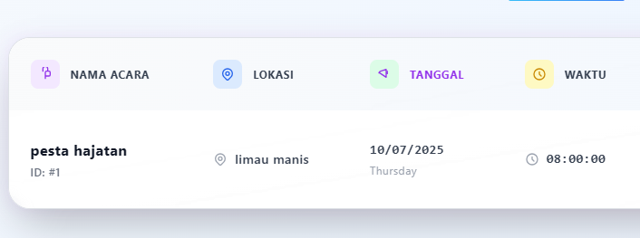 | Pass
US3201-TC02 | Masyarakat mengajukan permohonan izin keramaian dengan mengosongkan lokasi acara | 1. Masyarakat masuk ke halaman Formulir Keramaian 2. Sistem menampilkan form 3. Masyarakat isi data 4. Klik Ajukan Permohonan | nama_acara: "pesta hajatan" lokasi_acara: "" tanggal_acara:"10/07/2025" waktu_acara:"08.00 sd selesai" | Sistem menampilkan pesan eror "Isi bidang ini" | 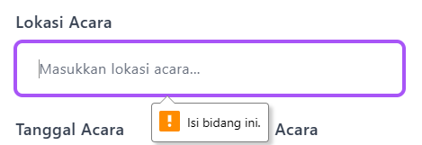 | Pass
US3201-TC03 | Masyarakat mengajukan permohonan izin keramaian dengan mengosongkan nama acara | 1. Masyarakat masuk ke halaman Formulir Keramaian 2. Sistem menampilkan form 3. Masyarakat isi data 4. Klik Ajukan Permohonan | nama_acara: "" lokasi_acara: "limau manis" tanggal_acara:"10/07/2025" waktu_acara:"08.00 sd selesai" | Sistem menampilkan pesan eror "Isi bidang ini" |  | Pass

5. User Story: US-3202. Sebagai Masyarakat, saya ingin dapat memperbarui atau mengubah isi formulir izin keramaian
Test Case ID | Test Scenario | Test Steps | Test Data | Expected Result | Actual Result | Pass/Fail
US3202-TC01 | Masyarakat memperbarui permohonan izin keramaian | 1. Masuk ke halaman Daftar Permohonan 2. Pilih salah satu permohonan 3. Sistem tampilkan form berisi data awal 4. Edit data 5. Simpan | nama_acara: "pesta hajatan" lokasi_acara: "limau manis" tanggal_acara:"10/07/2025" waktu_acara:"09.00 sd selesai" | Sistem menampilkan pesan: "Permohonan izin keramaian berhasil diperbarui." |  | Pass

6. User Story: US-3203. Sebagai Masyarakat, saya ingin dapat menghapus formulir izin keramaian jika terjadi kesalahan.
Test Case ID | Test Scenario | Test Steps | Test Data | Expected Result | Actual Result | Pass/Fail
US3203-TC01 | Masyarakat menghapus permohonan izin keramaian | 1. Masuk ke halaman Daftar Permohonan 2. Pilih salah satu permohonan 3. Klik tombol Hapus 4. Konfirmasi penghapusan | Sistem berhasil menghapus data dari database | Sistem menampilkan pesan: "Permohonan berhasil dihapus." dan data hilang dari daftar |  | Pass

7. User Story: US-3301. Sebagai Masyarakat, saya ingin dapat mengisi formulir kehilangan, sehingga saya dapat melaporkan kehilangan.
Test Case ID | Test Scenario | Test Steps | Test Data | Expected Result | Actual Result | Pass/Fail
US3301-TC01 | Masyarakat mengajukan permohonan surat kehilangan | 1. Masyarakat masuk ke halaman Buat Surat Kehilangan 2. Sistem menampilkan formulir 3. Masyarakat isi data 4. Unggah bukti 5. Klik Ajukan | nama_barang: "HP" lokasi_hilang: "limau manis" deskripsi:"saya kehilangan sebuah hp Iphone 14 pro max sekitar jam 12 siang di daerah unand" foto:"iphone.png" | Sistem menampilkan pesan: "Permohonan surat kehilangan berhasil diajukan." | 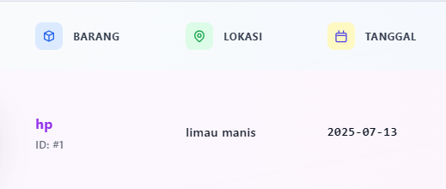 | Pass
US3301-TC02 | Masyarakat mengajukan permohonan surat kehilangan dengan mengosongkan nama barang | 1. Masyarakat masuk ke halaman Buat Surat Kehilangan 2. Sistem menampilkan formulir 3. Masyarakat isi data 4. Unggah bukti 5. Klik Ajukan | nama_barang: "" lokasi_hilang: "limau manis" deskripsi:"saya kehilangan sebuah hp Iphone 14 pro max sekitar jam 12 siang di daerah unand" foto:"iphone.png" | Sistem menampilkan pesan eror "Isi bidang ini" |  | Pass

8. User Story: US-3302. Sebagai Masyarakat, saya ingin dapat memperbarui atau mengubah isi formulir kehilangan
Test Case ID | Test Scenario | Test Steps | Test Data | Expected Result | Actual Result | Pass/Fail
US3302-TC01 | Masyarakat memperbarui permohonan surat kehilangan | 1. Masuk ke daftar permohonan 2. Pilih surat kehilangan yang ingin diedit 3. Sistem tampilkan data sebelumnya 4. Edit data 5. Klik Simpan | nama_barang: "HP" lokasi_hilang: "pauh" deskripsi:"saya kehilangan sebuah hp Iphone 14 pro max sekitar jam 12 siang di daerah polsek pauh" foto:"iphone.png" | Sistem menampilkan pesan: "Permohonan surat kehilangan berhasil diperbarui." |  | Pass

9. User Story: US-3303. Sebagai Masyarakat, saya ingin dapat menghapus formulir kehilangan jika terjadi kesalahan.
Test Case ID | Test Scenario | Test Steps | Test Data | Expected Result | Actual Result | Pass/Fail
US3303-TC01 | Masyarakat menghapus permohonan surat kehilangan | 1. Masuk ke daftar permohonan 2. Pilih surat kehilangan 3. Klik tombol Hapus 4. Konfirmasi penghapusan | Sistem berhasil menghapus data dari database | Sistem menampilkan pesan: "Permohonan berhasil dihapus" dan data tidak tampil lagi |  | Pass

10. User Story: US-3401. Sebagai Masyarakat, saya ingin dapat memberikan kritik dan saran mengenai layanan kepolisian, sehingga saya dapat berkontribusi dalam peningkatan pelayanan.
Test Case ID | Test Scenario | Test Steps | Test Data | Expected Result | Actual Result | Pass/Fail
US3401-TC01 | Masyarakat mengirim kritik dan saran | 1. Masuk ke halaman Kritik dan Saran 2. Sistem tampilkan form 3. Isi form 4. Klik Kirim | judul: Pelayanan lebih ramah Isi: Mohon pelayanan lebih cepat dan ramah | Sistem menampilkan pesan "Kritik dan saran berhasil dikirim" | 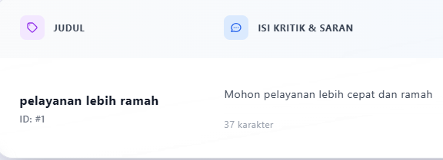 | Pass
US3401-TC02 | Masyarakat mengirim kritik dan saran dengan mengosongkan isi | 1. Masuk ke halaman Kritik dan Saran 2. Sistem tampilkan form 3. Isi form 4. Klik Kirim | judul: Isi: Mohon pelayanan lebih cepat dan ramah | Sistem menampilkan pesan eror "Isi bidang ini" |  | Pass

11. User Story: US-3402. Sebagai Masyarakat, saya ingin dapat memperbarui atau mengubah kritik dan saran
Test Case ID | Test Scenario | Test Steps | Test Data | Expected Result | Actual Result | Pass/Fail
US3402-TC01 | Masyarakat mengedit kritik dan saran | 1. Masuk ke daftar kritik dan saran 2. pilih data yang ingin diedit, lalu klik edit 3. Sistem tampilkan data 4. Edit isi 5. Klik Simpan | judul: Pelayanan lebih ramah lagi Isi: Mohon pelayanan lebih cepat dan ramah | 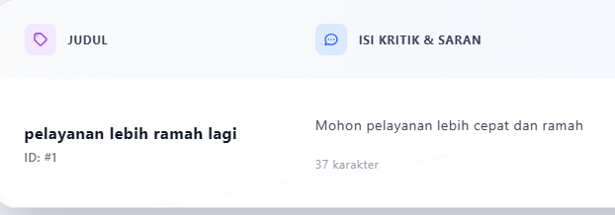 Sistem menampilkan pesan "Kritik dan saran berhasil diperbarui" |  | Pass

12. User Story: US-3403. Sebagai Masyarakat, saya ingin dapat menghapus kritik dan saran jika terjadi kesalahan.
Test Case ID | Test Scenario | Test Steps | Test Data | Expected Result | Actual Result | Pass/Fail
US3403-TC01 | Masyarakat menghapus kritik dan saran | 1. Masuk ke daftar kritik dan saran 2. Pilih data yang ingin dihapus 3. Klik tombol Hapus 4. Konfirmasi penghapusan | Sistem berhasil menghapus data dari database | Sistem menampilkan pesan "Kritik dan saran berhasil dihapus" dan data terhapus |  | Pass

13. User Story: US-3501. Sebagai Masyarakat, saya ingin dapat membuat aspirasi, sehingga saya dapat menyampaikan harapan yang ingin dicapai.
Test Case ID | Test Scenario | Test Steps | Test Data | Expected Result | Actual Result | Pass/Fail
US3501-TC01 | Masyarakat mengirim aspirasi | 1. Masuk ke halaman Aspirasi 2. Sistem tampilkan form 3. Isi data 4. Klik tombol Kirim | judul: perbaikan jalan Aspirasi: Mohon perbaikan jalan rusak di RW 04 | Sistem menampilkan pesan "Aspirasi berhasil dikirim" dan data tersimpan | 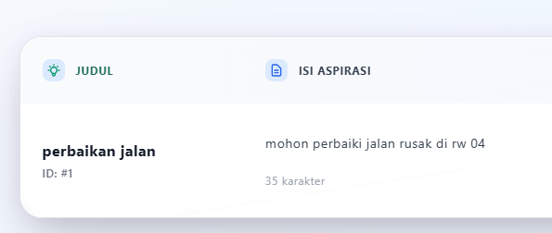 | Pass
US3501-TC02 | Masyarakat mengirim aspirasi dengan mengosonkan judul | 1. Masuk ke halaman Aspirasi 2. Sistem tampilkan form 3. Isi data 4. Klik tombol Kirim | judul: perbaikan jalan Aspirasi: Mohon perbaikan jalan rusak di RW 04 | Sistem menampilkan pesan "Aspirasi berhasil dikirim" dan data tersimpan |  | Pass

14. User Story: US-3502. Sebagai Masyarakat, saya ingin dapat memperbarui atau mengubah aspirasi
Test Case ID | Test Scenario | Test Steps | Test Data | Expected Result | Actual Result | Pass/Fail
US3502-TC01 | Masyarakat mengedit aspirasi yang dikirim | 1. Masuk ke daftar aspirasi 2. Pilih entri aspirasi 3. Sistem tampilkan data awal 4. Edit isi 5. Klik Simpan | judul: perbaikan jalan rusak Aspirasi: Mohon perbaikan jalan rusak di RW 04 | Sistem menampilkan pesan "Aspirasi berhasil diperbarui" dan data diperbarui | 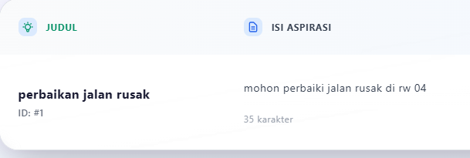 | Pass

15. User Story: US-3503. Sebagai Masyarakat, saya ingin dapat menghapus aspirasi jika terjadi kesalahan.
Test Case ID | Test Scenario | Test Steps | Test Data | Expected Result | Actual Result | Pass/Fail
US3503-TC01 | Masyarakat menghapus aspirasi | 1. Masuk ke daftar aspirasi 2. Pilih aspirasi yang ingin dihapus 3. Klik tombol Hapus 4. Konfirmasi penghapusan | Sistem berhasil menghapus data dari database | Sistem menampilkan pesan "Aspirasi berhasil dihapus" dan data hilang dari daftar |  | Pass

16. User Story: US-3602. Sebagai Masyarakat, saya ingin dapat mengubah data akun
Test Case ID | Test Scenario | Test Steps | Test Data | Expected Result | Actual Result | Pass/Fail
US3602-TC01 | Masyarakat mengedit informasi akun | 1. Masyarakat masuk ke halaman Akun 2. Sistem tampilkan halaman akun 3. Klik tombol Edit 4. Sistem tampilkan form dengan data awal 5. Perbarui data 6. Klik Simpan Perubahan | name:"giovanni", email:"giovanniyuda29@gmail.com", nohp:"0831824549121, alamat:"padang" | Sistem menampilkan pesan "Data akun berhasil diperbarui" dan data berubah | 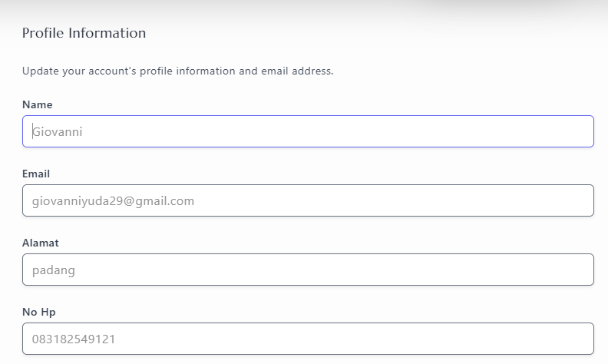 | Pass

17. User Story: US-3603. Sebagai Masyarakat, saya ingin dapat menghapus akun.
Test Case ID | Test Scenario | Test Steps | Test Data | Expected Result | Actual Result | Pass/Fail
US3604-TC01 | Masyarakat menghapus akun dari manajemen pengguna | 1. masyarakt Masuk ke halaman profil 2. Sistem menampilkan detail profil 3. Klik tombol Hapus akun 5. Konfirmasi penghapusan | Sistem berhasil menghapus data dari database | Sistem menampilkan pesan "Akun berhasil dihapus" dan data dihapus dari daftar | 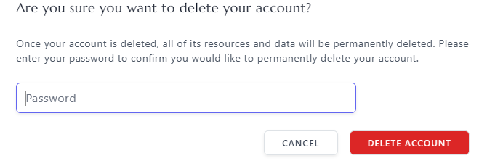 | Pass

18. User Story: US-3704. Sebagai Masyarakat, saya ingin dapat melihat daftar berita yang telah dipublikasikan.
Test Case ID | Test Scenario | Test Steps | Test Data | Expected Result | Actual Result | Pass/Fail
US3604-TC01 | Masyarakat melihat daftar berita di halaman utama | 1. Masyarakat membuka halaman utama website layanan pengaduan 2. Sistem menampilkan daftar berita terbaru secara otomatis | Sistem menampilkan data dari tabel berita | Daftar berita tampil otomatis tanpa klik |  | Pass
US3604-TC02 | Masyarakat melihat detail suatu berita | 1. Klik salah satu judul/thumbnail berita | Sistem menampilkan data dari tabel berita | Sistem menampilkan detail isi berita yang dipilih | 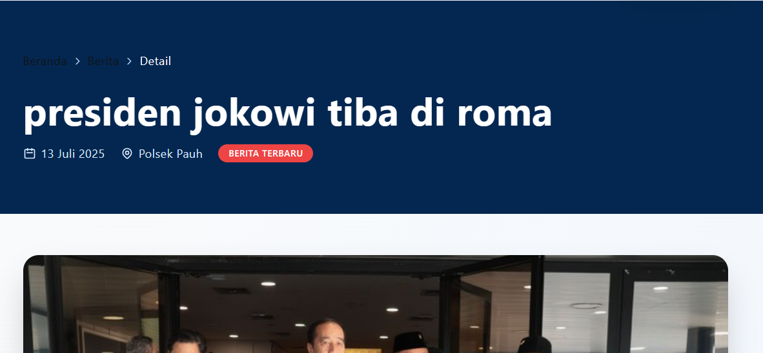 | Pass

19. User Story: US-3804. Sebagai Masyarakat, saya ingin dapat melihat informasi dari setiap profil yang tersedia.
Test Case ID | Test Scenario | Test Steps | Test Data | Expected Result | Actual Result | Pass/Fail
US3804-TC01 | Masyarakat melihat daftar profil di halaman profil polsek | 1. Masyarakat membuka halaman profil polsek website layanan pengaduan 2. Sistem menampilkan daftar profil terbaru secara otomatis | Sistem menampilkan data dari tabel profil | Daftar profil tampil otomatis tanpa klik | 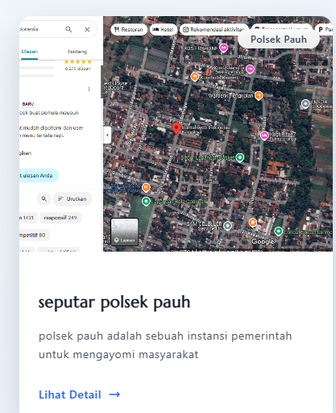 | Pass
US3804-TC02 | Masyarakat melihat detail suatu profil | 1. Klik salah satu judul/thumbnail profil | Sistem menampilkan data dari tabel profil | Sistem menampilkan detail isi profil yang dipilih | 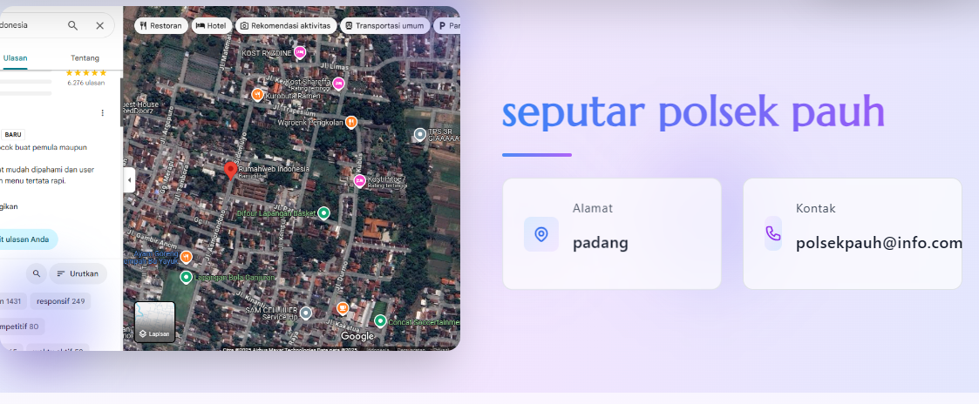 | Pass

20. User Story: US-3904. Sebagai Masyarakat, saya ingin dapat melihat tanggapan pengaduan yang diberikan oleh Petugas.
Test Case ID | Test Scenario | Test Steps | Test Data | Expected Result | Actual Result | Pass/Fail
US3904-TC01 | Masyarakat melihat tanggapan pengaduan | 1. masyarakat klik halaman tanggapan pengaduan 2. Sistem menampilkan daftar pengaduan dengan status | Sistem mengambil data dari database tanggapan pengaduan | Sistem menampilkan daftar tanggapan pengaduan |  | Pass

21. User Story: US-3914. Sebagai Masyarakat, saya ingin dapat melihat tanggapan kritik saran yang diberikan oleh Petugas.
Test Case ID | Test Scenario | Test Steps | Test Data | Expected Result | Actual Result | Pass/Fail
US3914-TC01 | Masyarakat melihat tanggapan kritik dan saran | 1. masyarakat klik halaman tanggapan kritik saran 2. Sistem menampilkan daftar kritik dan saran dengan status | Sistem mengambil data dari database tanggapan kritik saran | Sistem menampilkan daftar tanggapan kritik saran |  | Pass

22. User Story: US-3924. Sebagai Masyarakat, saya ingin dapat melihat tanggapan aspirasi yang diberikan oleh Petugas.
Test Case ID | Test Scenario | Test Steps | Test Data | Expected Result | Actual Result | Pass/Fail
US3924-TC01 | Masyarakat melihat tanggapan aspirasi | 1. masyarakat klik halaman tanggapan aspirasi 2. Sistem menampilkan daftar aspirasi dengan status | Sistem mengambil data dari database tanggapan aspirasi | Sistem menampilkan daftar tanggapan aspirasi |  | Pass

23. User Story: US-3934. Sebagai Masyarakat, saya ingin dapat melihat tanggapan kehilangan yang diberikan oleh Petugas.
Test Case ID | Test Scenario | Test Steps | Test Data | Expected Result | Actual Result | Pass/Fail
US3934-TC01 | Masyarakat melihat tanggapan kehilangan | 1. masyarakat klik halaman tanggapan kehilangan 2. Sistem menampilkan daftar tanggapan kehilangan dengan status | Sistem mengambil data dari database tanggapan kehilangan | Sistem menampilkan daftar tanggapan kehilangan |  | Pass

24. User Story: US-3944. Sebagai Masyarakat, saya ingin dapat melihat tanggapan keramaian yang diberikan oleh Petugas.
Test Case ID | Test Scenario | Test Steps | Test Data | Expected Result | Actual Result | Pass/Fail
US3944-TC01 | Masyarakat melihat tanggapan keramaian | 1. masyarakat klik halaman tanggapan keramaian 2. Sistem menampilkan daftar tanggapan keramaian dengan status | Sistem mengambil data dari database tanggapan keramaian | Sistem menampilkan daftar tanggapan keramaian |  | Pass

